Karte
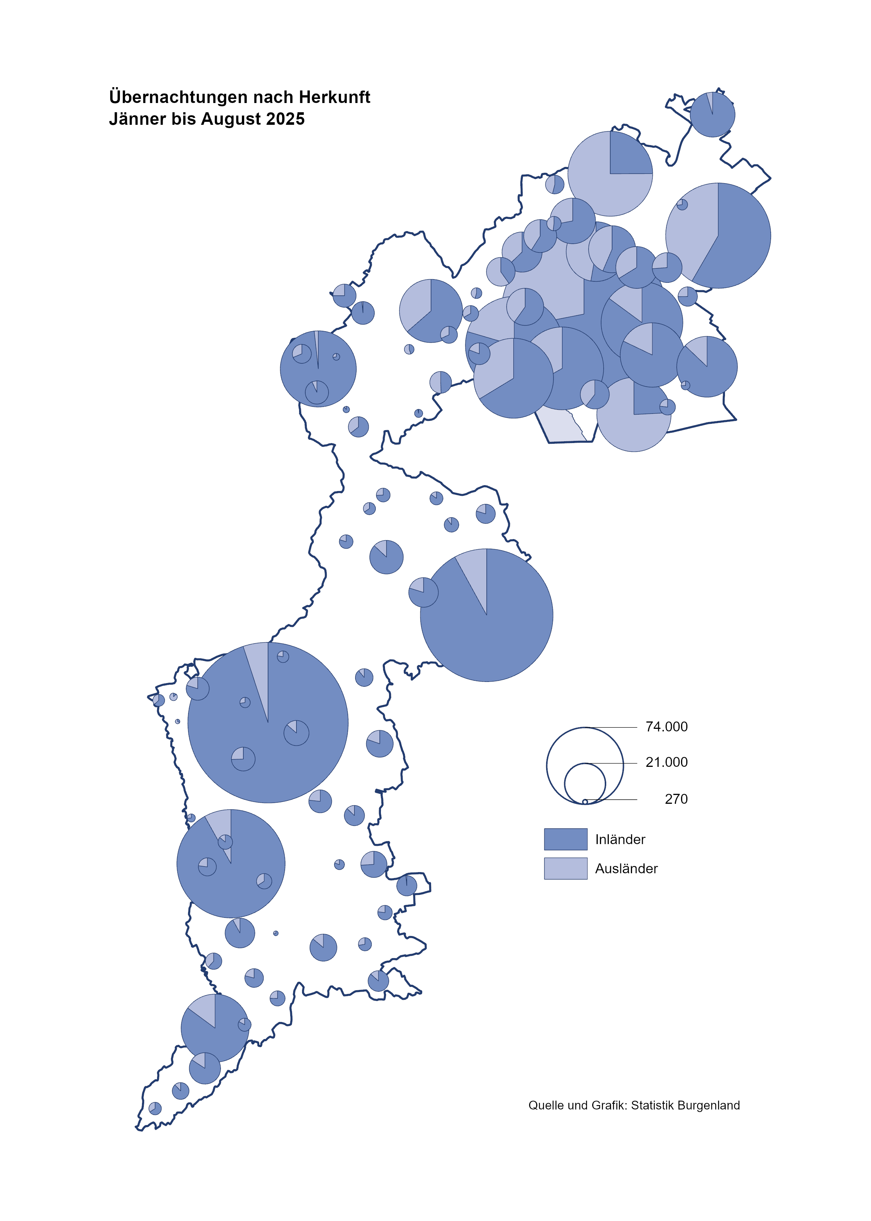

Bgld
Ankünfte nach Unterkunftsart |  |  |  |  |  |  |  | Übernachtungen nach Unterkunftsart |  |  |  |  |  |  |  | Daten für Grafik 2:
September 2025 |  |  |  |  |  |  |  | September 2025 |  |  |  |  |  |  |  |  | Monat | 2025 | Ø 2015-2025 | 2025 | 2024 | 2023 | 2022 | 2021 | 2020 | 2019 | 2018 | 2017 | 2016 | 2015 | 2014 | 2013 | 2012

Unterkunftsart | Ankünfte |  |  |  |  |  |  | Unterkunftsart | Übernachtungen |  |  |  |  |  |  |  |  |  | 2,942,418 | 2,766,348 | 3,288,073 | 3,146,244 | 2,935,453 | 2,510,061 | 2,287,961 | 3,144,232 | 3,050,564 | 3,092,657 | 3,084,025 | 2,914,691 | 2,912,637 | 2,853,243 | 2,938,655
 | Inländer |  | Ausländer |  | insgesamt |  |  |  | Inländer |  | Ausländer |  | insgesamt
 | 2024 | 2025 | 2024 | 2025 | 2024 | 2025 | % |  | 2024 | 2025 | 2024 | 2025 | 2024 | 2025 | % | Nov |  |  | 163,398 | 196,272 | 183,404 | 164,130 | 126,150 | 46,036 | 193,867 | 183,958 | 181,241 | 179,370 | 171,475 | 171,477 | 179,421 | 179,009
 |  |  |  |  |  |  |  |  |  |  |  |  |  |  |  | Dez |  |  | 128,524 | 162,123 | 150,129 | 134,236 | 83,661 | 28,378 | 151,031 | 137,414 | 144,168 | 146,751 | 139,989 | 135,883 | 121,095 | 120,361
Burgenland | 78,783 | 83,970 | 24,670 | 27,489 | 103,453 | 111,459 | 7.7% | Burgenland | 212,655 | 225,665 | 74,194 | 83,377 | 286,849 | 309,042 | 7.7% | Jänner | 1 | 153,871 | 131,322 | 153,871 | 149,504 | 138,816 | 115,620 | 29,476 | 145,353 | 142,561 | 145,246 | 145,386 | 144,674 | 134,038 | 133,981 | 132,179 | 136,230
Gewerbl. Beherbergungsbetrieb | 57,339 | 60,590 | 17,241 | 17,591 | 74,580 | 78,181 | 4.8% | Gewerbl. Beherbergungsbetrieb | 122,773 | 132,398 | 44,379 | 45,642 | 167,152 | 178,040 | 6.5% | Feber | 2 | 156,791 | 133,592 | 156,791 | 158,520 | 140,234 | 121,086 | 34,472 | 151,431 | 140,588 | 142,295 | 142,728 | 145,581 | 135,782 | 142,631 | 131,305 | 135,387
5/4-Stern | 36,872 | 38,942 | 9,293 | 9,791 | 46,165 | 48,733 | 5.6% | 5/4-Stern | 81,718 | 87,822 | 25,342 | 26,270 | 107,060 | 114,092 | 6.6% | März | 3 | 158,362 | 141,544 | 158,362 | 191,052 | 149,745 | 138,364 | 45,792 | 64,358 | 163,253 | 168,732 | 155,317 | 173,021 | 148,988 | 147,200 | 164,265 | 148,907
3-Stern | 17,665 | 19,034 | 5,061 | 4,859 | 22,726 | 23,893 | 5.1% | 3-Stern | 35,368 | 39,391 | 14,250 | 13,866 | 49,618 | 53,257 | 7.3% | April | 4 | 246,882 | 187,710 | 246,882 | 209,122 | 221,850 | 227,240 | 50,285 | 5,072 | 244,826 | 224,025 | 232,034 | 202,440 | 201,029 | 212,756 | 185,187 | 215,698
2/1-Stern | 2,802 | 2,614 | 2,887 | 2,941 | 5,689 | 5,555 | -2.4% | 2/1-Stern | 5,687 | 5,185 | 4,787 | 5,506 | 10,474 | 10,691 | 2.1% | Mai | 5 | 301,244 | 263,600 | 301,244 | 333,222 | 280,173 | 290,079 | 158,476 | 46,179 | 283,418 | 306,488 | 278,950 | 328,809 | 292,559 | 285,056 | 297,188 | 278,023
Privatquartier nicht auf Bauernhof | 2,510 | 2,740 | 869 | 956 | 3,379 | 3,696 | 9.4% | Privatquartier nicht auf Bauernhof | 5,683 | 6,513 | 3,525 | 3,535 | 9,208 | 10,048 | 9.1% | Juni | 6 | 477,552 | 351,479 | 477,552 | 424,862 | 438,324 | 341,645 | 333,648 | 233,437 | 353,757 | 312,160 | 347,452 | 298,750 | 304,686 | 319,646 | 276,693 | 292,628
Privatquartier auf Bauernhof | 1,199 | 1,348 | 452 | 496 | 1,651 | 1,844 | 11.7% | Privatquartier auf Bauernhof | 3,069 | 3,465 | 1,987 | 1,901 | 5,056 | 5,366 | 6.1% | Juli | 7 | 437,112 | 433,926 | 437,112 | 437,876 | 417,126 | 407,558 | 472,159 | 447,640 | 430,134 | 431,967 | 436,808 | 437,717 | 417,086 | 403,168 | 408,674 | 409,575
Campingplatz | 10,600 | 11,842 | 3,113 | 5,010 | 13,713 | 16,852 | 22.9% | Campingplatz | 32,400 | 36,649 | 9,619 | 16,948 | 42,019 | 53,597 | 27.6% | Aug | 8 | 525,492 | 508,037 | 525,492 | 504,448 | 487,313 | 470,298 | 557,336 | 546,671 | 513,292 | 486,508 | 503,565 | 510,434 | 483,048 | 494,104 | 488,499 | 519,743
Kurheim der Sozialvers.träger | 557 | 432 | 2 | 3 | 559 | 435 | -22.2% | Kurheim der Sozialvers.träger | 11,452 | 8,810 | 43 | 48 | 11,495 | 8,858 | -22.9% | Sept | 9 | 309,042 | 310,678 | 309,042 | 286,849 | 311,564 | 294,755 | 360,851 | 369,853 | 301,838 | 294,404 | 306,558 | 299,008 | 282,739 | 260,716 | 264,879 | 291,135
Private und öffentliche Kurheime | 1,423 | 1,534 | 18 | 27 | 1,441 | 1,561 | 8.3% | Private und öffentliche Kurheime | 24,873 | 24,335 | 120 | 212 | 24,993 | 24,547 | -1.8% | Okt | 10 |  | 223,577 |  | 234,223 | 227,566 | 230,442 | 257,755 | 203,553 | 225,667 | 217,367 | 218,450 | 217,470 | 203,272 | 206,019 | 203,858 | 211,959
Jugendherberge | 417 | 419 | 81 | 90 | 498 | 509 | 2.2% | Jugendherberge | 550 | 850 | 491 | 256 | 1,041 | 1,106 | 6.2% | Nov | 11 |  | 162,590 |  | 196,272 | 183,404 | 164,130 | 126,150 | 46,036 | 193,867 | 183,958 | 181,241 | 179,370 | 171,475 | 171,477 | 179,421 | 179,009
Ferienwohnung, Ferienhaus | 3,890 | 4,210 | 2,494 | 2,771 | 6,384 | 6,981 | 9.4% | Ferienwohnung, Ferienhaus | 10,665 | 11,093 | 12,997 | 13,534 | 23,662 | 24,627 | 4.1% | Dez | 12 |  | 127,788 |  | 162,123 | 150,129 | 134,236 | 83,661 | 28,378 | 151,031 | 137,414 | 144,168 | 146,751 | 139,989 | 135,883 | 121,095 | 120,361
Sonstige Unterkunft | 848 | 855 | 400 | 545 | 1,248 | 1,400 | 12.2% | Sonstige Unterkunft | 1,190 | 1,552 | 1,033 | 1,301 | 2,223 | 2,853 | 28.3%
 |  |  |  |  |  |  |  |  |  |  |  |  |  |  |  | Überschrift1: | Übernachtungen im September nach Unterkunftsarten

 |  |  |  |  |  |  |  |  |  |  |  |  |  |  |  | Nur gelbe Zellen eingeben, Rest sind Formeln!
Übernachtungen nach Monaten
 | Ø 2015-2025 | 2024 | 2025
Jänner | 131,322 | 149,504 | 153,871
Feber | 133,592 | 158,520 | 156,791
März | 141,544 | 191,052 | 158,362
April | 187,710 | 209,122 | 246,882
Mai | 263,600 | 333,222 | 301,244
Juni | 351,479 | 424,862 | 477,552
Juli | 433,926 | 437,876 | 437,112
Aug | 508,037 | 504,448 | 525,492
Sept | 310,678 | 286,849 | 309,042
Okt | 223,577 | 234,223
Nov | 162,590 | 196,272
Dez | 127,788 | 162,123
Übernachtungen im September nach Unterkunftsarten
 |  |  |  |  |  |  |  |  |  |  |  |  |  |  |  | Daten für Grafik 1:
 |  |  |  |  |  |  |  |  |  |  |  |  |  |  |  |  | 2025 | 2024
 |  |  |  |  |  |  |  |  |  |  |  |  |  |  |  | 5/4-Stern | 114,092 | 107,060
 |  |  |  |  |  |  |  |  |  |  |  |  |  |  |  | 3-Stern | 53,257 | 49,618
 |  |  |  |  |  |  |  |  |  |  |  |  |  |  |  | 2/1-Stern | 10,691 | 10,474
 |  |  |  |  |  |  |  |  |  |  |  |  |  |  |  | Privatquartier | 15,414 | 14,264
 |  |  |  |  |  |  |  |  |  |  |  |  |  |  |  | Campingplatz | 53,597 | 42,019
 |  |  |  |  |  |  |  |  |  |  |  |  |  |  |  | Kurheim, Erhol. | 33,405 | 36,488
 |  |  |  |  |  |  |  |  |  |  |  |  |  |  |  | Sonst. Unterk. | 28,586 | 26,926

 |  |  |  |  |  |  |  |  |  |  |  |  |  |  |  | Kontrolle | 309,042 | 286,849

Gem20
Die 20 Gemeinden mit den meisten Übernachtungen
September 2025

Gemeinde | Ankünfte |  |  | Übernachtungen
 | 2024 | 2025 | % | 2024 | 2025 | %

Podersdorf a. See | 16,167 | 18,629 | 15.2% | 50,111 | 58,961 | 17.7%
Bad Tatzmannsdorf | 9,441 | 8,721 | -7.6% | 42,286 | 38,855 | -8.1%
Lutzmannsburg | 6,752 | 7,943 | 17.6% | 15,115 | 18,532 | 22.6%
Rust | 5,366 | 6,375 | 18.8% | 14,509 | 17,392 | 19.9%
Stegersbach | 5,829 | 6,321 | 8.4% | 16,035 | 16,568 | 3.3%
Illmitz | 3,691 | 3,988 | 8.0% | 12,413 | 13,073 | 5.3%
Mörbisch a. See | 3,195 | 3,742 | 17.1% | 10,421 | 12,258 | 17.6%
Parndorf | 8,107 | 7,948 | -2.0% | 11,571 | 11,330 | -2.1%
Frauenkirchen | 4,850 | 5,043 | 4.0% | 9,814 | 10,465 | 6.6%
Bad Sauerbrunn | 782 | 790 | 1.0% | 9,565 | 9,408 | -1.6%
Pamhagen | 1,576 | 2,211 | 40.3% | 7,930 | 8,760 | 10.5%
Jennersdorf | 3,680 | 3,254 | -11.6% | 8,725 | 7,471 | -14.4%
Sankt Andrä a. Zicksee | 578 | 829 | 43.4% | 5,687 | 6,655 | 17.0%
Eisenstadt | 2,957 | 3,654 | 23.6% | 5,253 | 6,234 | 18.7%
Neusiedl a. See | 2,642 | 2,839 | 7.5% | 6,191 | 6,210 | 0.3%
Andau | 3,538 | 3,116 | -11.9% | 5,059 | 5,309 | 4.9%
Jois | 1,517 | 1,510 | -0.5% | 4,078 | 4,096 | 0.4%
Weiden a. See | 1,711 | 1,819 | 6.3% | 3,721 | 3,883 | 4.4%
Purbach a. Neusiedler See | 1,242 | 1,477 | 18.9% | 2,448 | 3,591 | 46.7%
Gols | 1,567 | 1,566 | -0.1% | 3,140 | 3,196 | 1.8%

Die 10 Gemeinden mit den meisten Übernachtungen im September
 |  |  |  |  |  |  |  | Daten für Grafik: | 2024 | 2025 | 2024 | 2025
 |  |  |  |  |  |  | 1 | Podersdorf a. See | 50,111 | 58,961 | 17.5 | 19.1
 |  |  |  |  |  |  | 2 | Bad Tatzmannsdorf | 42,286 | 38,855 | 14.7 | 12.6
 |  |  |  |  |  |  | 3 | Lutzmannsburg | 15,115 | 18,532 | 5.3 | 6.0
 |  |  |  |  |  |  | 4 | Rust | 14,509 | 17,392 | 5.1 | 5.6
 |  |  |  |  |  |  | 5 | Stegersbach | 16,035 | 16,568 | 5.6 | 5.4
 |  |  |  |  |  |  | 6 | Illmitz | 12,413 | 13,073 | 4.3 | 4.2
 |  |  |  |  |  |  | 7 | Mörbisch a. See | 10,421 | 12,258 | 3.6 | 4.0
 |  |  |  |  |  |  | 8 | Parndorf | 11,571 | 11,330 | 4.0 | 3.7
 |  |  |  |  |  |  | 9 | Frauenkirchen | 9,814 | 10,465 | 3.4 | 3.4
 |  |  |  |  |  |  | 10 | Bad Sauerbrunn | 9,565 | 9,408 | 3.3 | 3.0
 |  |  |  |  |  |  |  | restliche Gemeinden | 95,009 | 102,200 | 33.1 | 33.1

 |  |  |  |  |  |  |  | Insgesamt | 286,849 | 309,042 | 100.0 | 100.0

 |  |  |  |  |  |  |  | Überschrift: | Die 10 Gemeinden mit den meisten Übernachtungen im September

